Hoja1
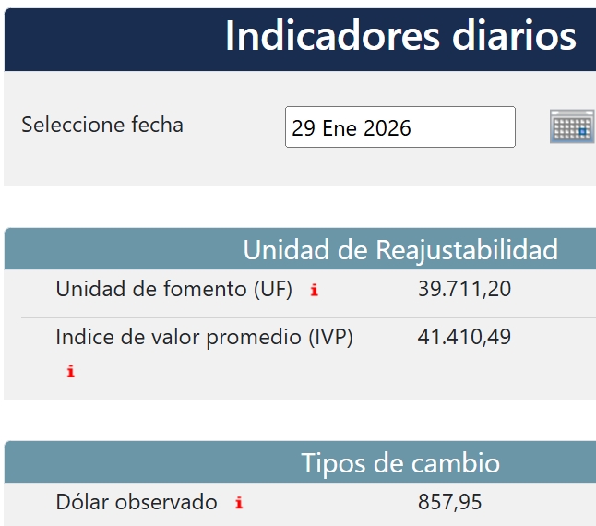
EMPRESA | FECHA | USD | TC | CLIENTE | GLOSA | Afecto IVA | NETO | IVA | TOTAL
DESWIK |  | 16,440.00 |  | DESWIK Mining Consultants (Australia) Pty Ltd | IVA Proveedor extranjero F582- F583- F583a | SI |  | - | -
DESWIK |  | 750.00 |  | DESWIK CANADA | IVA Proveedor extranjero FE1371/W24-2346-CO | SI |  | - | -
DESWIK |  | 788.38 |  | Sandvik IT Services AB | IVA Proveedor extranjero F90399094 | SI |  | - | -
 |  |  |  |  |  |  | - | - | -

